Лист1
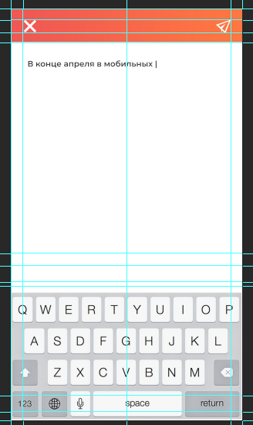
 | Коммент клиента | Предварительный комментарий разработчика | Выполнено
1 | Чат не работает (смотреть видео записал с экрана) | Не открывается новый чат при начале диалога с новым пользователем с телефона (в браузере работает) | нет
2 | кудато делось избраное. хотя оно было | Статьи на странице "избранное" появляются после нажатия звездочки в любой статье | да
3 | зачем при добавлении коментария и на других страницах когда делаем несколько движений на странице при нажатии стрелки вернуться прогоняет через всю цепочку добавления. хотя должно быть просто вернуться в обзор (смотреть видео записал баг) |  | нет
4 | супер надпись при добавлении коментария. стоит по умолчанию | Надпись является автозаполнением, пропадает при начале ввода текста. Может быть любой. Сейчас изменена на "введите текст". | да
5 | рейтинг считается не правильно. я загрузил фото 10 + текст 10. по ним еще не кто нп мог кликнуть и оставить коментарий. откуда 51? черег минуту улыбок 1. куда все делось? и как уровень 3. если уровень три называется Позитивкчик и для него должно быть 10 публикаций и 500 улыбок?
6 | иконка выйти сплющена.
7 | добавить фото и поменять имя я немогу. у меня вообще супер имя "Дмитрий 11111". | Вопрос: входит ли этот функционал в ТЗ? | ???
8 | Сообщить о проблеме нельзя | Сообщения о проблеме приходят на почту администратора | да
9 | красота при добавление контента он уехал бесконечно в бок | Отсутствует перенос текста при выводе статьи (если текст длиннее поля - он не исчезает, слово не переноситься)
10 | добавление текста. супер текст исчезает . т.е. я не могу прочитать статью которую написал. еще раз проверить перед публикацией | маленькое поле ввода текста при добавлении текста или обзора
11 | нет возможности из регистрации вернуться в приложение. все тупик хода назад нет | В поле выбора соц сети для регистрации не работает кнопка "выход"
12 | добавление видео выбор фотогалерея. переходи в галерею но возможность выбора только фото. видео нет. нет возможности вообще загрузить видео | Вопрос: входит ли этот функционал в ТЗ? | ???
13 | добавление видео зачеи то спрашивает камера или фотогалерея. если я нажал иконку галерея. пр этом нсли случайно кликнул не в поле выбора вообще пропали иконки | Вопрос: входит ли этот функционал в ТЗ? | ???
14 | в результате после одного добавления меня выкинуло с регистрации. мне опятт надо регистрироваться
15 | фотогрпфия при добавлении ужасного качества прочесть нельзя | исправлено | да
16 | не смог поделиться

